受領証
 | 令和８年度 |  | 定期検査報告書受領証（防火設備）

管理者（所有者）様
「定期検査報告書」シートに入力した内容が自動で入力されるため、原則として直接入力は不要です。
 | 次の建築物につきまして、建築基準法第12条に基づく定期報告書を受領いたしました。 なお，本紙は報告書受付時点の記載内容を記しております。報告内容の詳細については，点検者等にご確認ください。（不備等があった報告書は，修正を求めている場合があります。）

 | 定期報告の対象建築物
 |  | 整理番号 |  |  |  | － |  |  |  | － |  |  | －
 |  | 建築物名称
 |  | 建築物所在地

 | 定期報告の検査結果
 |  | 調査結果に基づく改善等は，次のパターンに応じて行ってください。

 |  |  |  |  | 【パターン１】

 |  |  |  |  |  | レ | 要是正の指摘あり |  |  |  | （ |  | 既存不適格 ） |  | 指摘なし

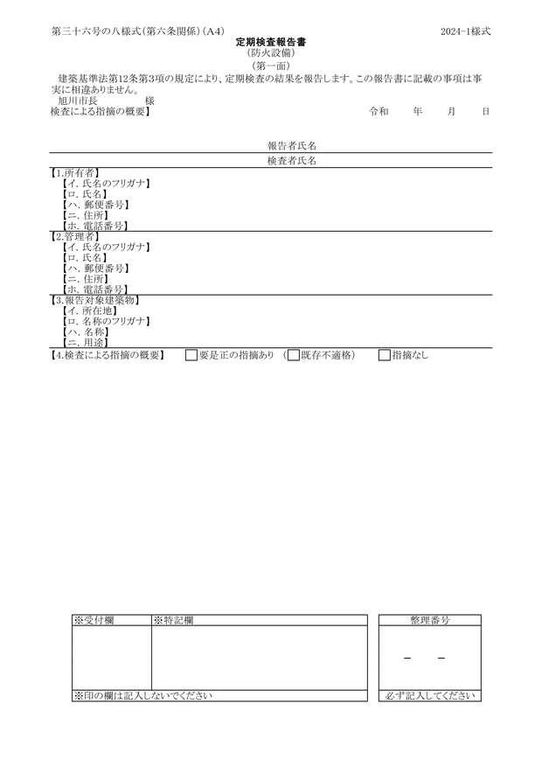
報告書 第一面 |  |  |  |  |  | → | 要是正の指摘について早急に改善してください

 |  |  |  |  | 【パターン２】

 |  |  |  |  |  | レ | 要是正の指摘あり |  |  |  | （ | レ | 既存不適格 ） |  | 指摘なし

 |  |  |  |  |  | → | 要是正の指摘（既存不適格除く）について早急に改善してください

 |  |  |  |  |  | → | 既存不適格は改善することが望ましいです。改修等に合わせて改善をご検討ください。

 |  |  |  |  |  |  | ※ | 要是正の指摘が既存不適格であるかは報告書内部を確認してください

 |  |  |  |  | 【パターン３】

 |  |  |  |  |  |  | 要是正の指摘あり |  |  |  | （ |  | 既存不適格 ） | レ | 指摘なし

 |  |  |  |  |  | → | 引き続き適切な維持管理に努めてください

受付印 |  |  |  | 備考

 |  |  |  |  |  |  |  |  | 旭川市7条通10丁目 第二庁舎3階
 |  |  |  |  |  |  |  |  | 旭川市 建築部 建築指導課
 |  |  |  |  |  |  |  |  | ℡0166-25-8597
※受付印のないものは無効です。

２概要書
 |  |  |  |  |  |  |  |  |  |  |  |  |  |  |  |  |  |  |  |  |  | － |  |  | －

第三十六号の九様式（第六条、第六条の三、第十一条の三関係）（Ａ４） |  |  |  |  |  |  |  |  |  |  |  |  |  |  |  |  |  |  |  |  |  |  |  |  |  |  | R8.4.1ver
定期検査報告概要書
（防火設備）
（第一面）

「定期検査報告書」シートに入力した内容が自動で入力されるため、原則として直接入力は不要です。
※該当する場合は第一面【5.不具合の発生状況】の着色セル
のみ入力してください。
【1.所有者】
 | 【イ．氏名のフリガナ】
 | 【ロ．氏名】
 | 【ハ．郵便番号】
 | 【ニ．住所】
【2.管理者】
 | 【イ．氏名のフリガナ】
 | 【ロ．氏名】
 | 【ハ．郵便番号】
 | 【ニ．住所】
【3.報告対象建築物】
 | 【イ．所在地】
 | 【ロ．名称のフリガナ】
 | 【ハ．名称】
 | 【ニ．用途】

【4.検査による指摘の概要】 |  |  |  |  |  |  | 要是正の指摘あり |  |  |  |  |  | ( |  | 既存不適格） |  |  |  |  |  |  |  | 指摘なし

【5.不具合の発生状況】
 | 【イ.不具合】 |  |  |  |  | 有 |  |  | 無

 | 【ロ.不具合記録】 |  |  |  |  | 有 |  |  | 無

 | 【ハ.不具合の概要】

 | 【ニ.改善の状況】 |  |  |  |  | 実施済 |  |  |  |  | 改善予定 |  |  | （ |  |  |  |  | 年 |  |  | 月 | に改善予定）

 |  |  |  |  |  | 予定なし（理由： |  |  |  |  |  |  |  |  |  |  |  |  |  |  |  |  |  |  |  |  | ）

 |  | ※受付欄 |  | ※特記欄 |  |  |  |  |  |  |  |  |  |  |  |  |  |  |  | 整理番号
 |  |  |  |  |  |  |  |  |  |  |  |  |  |  |  |  |  |  |  |  |  | - |  | - | -

 |  | ※印の欄は記入しないでください |  |  |  |  |  |  |  |  |  |  |  |  |  |  |  |  |  | 必ず記入してください

（第二面）
防火設備の状況等
【1.建築物の概要】
 | 【イ．階数】 |  | 地上 |  |  |  |  | 階 |  |  | 地下 |  |  |  |  | 階
 | 【ロ.建築面積】 |  |  |  |  |  |  |  | ㎡
 | 【ハ．延べ面積】 |  |  |  |  |  |  |  | ㎡

【2.確認済証交付年月日等】
 | 【イ．確認済証交付年月日】 |  |  |  |  |  |  |  |  |  |  |  |  |  |  | 年 |  |  | 月 |  |  | 日 第 |  |  | 号
 | 【ロ．確認済証交付者】 |  |  |  |  |  |  | 建築主事等 |  |  |  |  | 指定確認検査機関（ |  |  |  |  |  |  |  |  |  |  |  |  |  | )
 | 【ハ．検査済証交付年月日】 |  |  |  |  |  |  |  |  |  |  |  |  |  |  | 年 |  |  | 月 |  |  | 日 第 |  |  | 号
 | 【ニ．検査済証交付者】 |  |  |  |  |  |  | 建築主事等 |  |  |  |  | 指定確認検査機関（ |  |  |  |  |  |  |  |  |  |  |  |  |  | )

【3.検査日等】
 | 【イ．今回の検査】 |  |  |  |  |  |  |  |  |  | 令和 |  |  | 年 |  |  | 月 |  |  | 日実施
 | 【ロ．前回の検査】 |  |  |  |  |  |  | 実施 |  | （ |  |  |  | 年 |  |  | 月 |  |  | 日報告） |  |  |  | 未実施
 | 【ハ．前回の検査に関する書類の写し】 |  |  |  |  |  |  |  |  |  | 有 |  |  | 無

【4.防火設備の検査者】
（代表となる検査者）
 | 【イ．資格等】 |  |  |  |  |  |  |  |  |  |  |  | （ |  |  |  |  |  |  | ）登録 |  |  | 第 |  |  | 号

 | 【ロ．氏名のフリガナ】
 | 【ハ．氏名】
 | 【ニ．勤務先】
 |  |  |  |  |  | （ |  |  | ）建築士事務所 |  |  |  |  |  | （ |  |  |  |  | ）知事登録第 |  |  |  |  |  |  | 号
 | 【ホ．郵便番号】
 | 【ヘ．所在地】
 | 【ト．電話番号】
（その他の検査者）
 | 【イ．資格等】 |  |  |  |  |  |  |  |  |  |  |  | （ |  |  |  |  |  |  | ）登録 |  |  | 第 |  |  | 号

 | 【ロ．氏名のフリガナ】
 | 【ハ．氏名】
 | 【ニ．勤務先】
 |  |  |  |  |  | （ |  |  | ）建築士事務所 |  |  |  |  |  | （ |  |  |  |  | ）知事登録第 |  |  |  |  |  |  | 号
 | 【ホ．郵便番号】
 | 【ヘ．所在地】
 | 【ト．電話番号】

【5.防火設備の概要】
 | 【イ．避難安全検証法等の適用】 |  |  |  |  |  |  | 区画避難安全検証法（ |  |  |  |  |  |  |  |  |  | 階） |  |  | 全館避難安全検証法

 |  |  |  |  |  |  |  | 階避難安全検証法（ |  |  |  |  |  |  |  |  | 階） |  |  |  | その他（ |  |  |  |  |  | )

 | 【ロ．防火設備】 |  |  |  | 防火扉 |  | （ |  |  |  | 枚 | ） |  |  |  |  |  |  | 防火シャッター |  |  |  |  | （ | 枚 | ）

 |  |  |  |  | 耐火クロススクリーン |  |  |  |  |  |  | （ |  |  | 枚） | ） |  |  | ドレンチャー |  |  |  |  | （ | 台 | ）

 |  |  |  |  | その他 |  | （ |  |  |  |  |  | 台 | ）

【6.備考】

（注意）
この様式には、第三十六号の八様式に記入した内容と同一の内容を記入してください。
第二面は、同様式第二面において指摘があつた防火設備についてのみ作成し、第一面に添えてください。

別添１様式（図面）
別添１様式（Ａ３）
検 査 結 果 図

オンライン提出を行う場合、図面はPDFファイルで
提出してください。

注）各階平面図を添付し、検査の対象となる防火設備の設置されている箇所及び指摘（特記すべき事項を含む）のあった箇所を明記すること。

別添２様式（関係写真）
Excelでの画像の圧縮方法
別添２様式（Ａ４）
 | 関係写真
部位 |  | 番号 | 検査項目 |  | 検査結果
① 画像を選択
↓
② 「図の形式」をクリック
↓
③ 「図の圧縮」をクリック
↓
④ 解像度を選択
※ 「○○ppi」の数値が小さいほどサイズは小さくなります。
↓
⑥ 「OK」をクリック
※ 「この画像だけに適用する」のチェックを外すことですべての画像に適用できます。
写真貼付 ※同様の指摘が複数ある場合には、 代表的なものの写真を１枚貼付してください。 |  |  |  | 特記事項

部位 |  | 番号 | 検査項目 |  | 検査結果

写真貼付 ※同様の指摘が複数ある場合には、 代表的なものの写真を１枚貼付してください。 |  |  |  | 特記事項

(注意)
① | この書類は、検査の結果で「要是正」とされた項目のうち、「既存不適格」ではない項目について作成してください。また、「既存不適格」及び「指摘なし」の項目についても、特記すべき事項があれば、必要に応じて作成してください。「要是正」の項目がない場合は、この書類は省略して構いません。
② | 記入欄が不足する場合は、枠を拡大、行を追加して記入するか、別紙に必要な事項を記入して添えてください。
③ | 「部位」欄の「番号」、「検査項目」は、それぞれ別記様式の番号、検査項目に対応したものを記入してください。
④ | 「検査結果」欄は、検査の結果、要是正の指摘があった場合は「要是正」のチェックボックスに「レ」マークを入れ、それ以外の場合で特記すべき事項がある場合は「その他」のチェックボックスに「レ」マークを入れてください。
⑤ | 写真は、当該部位の外観の状況が確認できるように撮影したものを添付してください。

 | 関係写真
部位 |  | 番号 | 検査項目 |  | 検査結果

写真貼付 ※同様の指摘が複数ある場合には、 代表的なものの写真を１枚貼付してください。 |  |  |  | 特記事項

部位 |  | 番号 | 検査項目 |  | 検査結果

写真貼付 ※同様の指摘が複数ある場合には、 代表的なものの写真を１枚貼付してください。 |  |  |  | 特記事項

 | 関係写真
部位 |  | 番号 | 検査項目 |  | 検査結果

写真貼付 ※同様の指摘が複数ある場合には、 代表的なものの写真を１枚貼付してください。 |  |  |  | 特記事項

部位 |  | 番号 | 検査項目 |  | 検査結果

写真貼付 ※同様の指摘が複数ある場合には、 代表的なものの写真を１枚貼付してください。 |  |  |  | 特記事項

 | 関係写真
部位 |  | 番号 | 検査項目 |  | 検査結果

写真貼付 ※同様の指摘が複数ある場合には、 代表的なものの写真を１枚貼付してください。 |  |  |  | 特記事項

部位 |  | 番号 | 検査項目 |  | 検査結果

写真貼付 ※同様の指摘が複数ある場合には、 代表的なものの写真を１枚貼付してください。 |  |  |  | 特記事項

 | 関係写真
部位 |  | 番号 | 検査項目 |  | 検査結果

写真貼付 ※同様の指摘が複数ある場合には、 代表的なものの写真を１枚貼付してください。 |  |  |  | 特記事項

部位 |  | 番号 | 検査項目 |  | 検査結果

写真貼付 ※同様の指摘が複数ある場合には、 代表的なものの写真を１枚貼付してください。 |  |  |  | 特記事項

定期検査報告書 （別紙）
定期検査報告書（別紙）
（第一面）
【1.所有者】
通常は提出不要です。
「定期調査報告書」シートに記入しきれない項目がある場合のみ入力してください。
窓口に提出する場合は、入力した部分のみ印刷し、報告書と概要書のそれぞれに添付してください。
（その他の所有者）
 | 【イ．氏名のフリガナ】
 | 【ロ．氏名】
 | 【ハ．郵便番号】
 | 【ニ．住所】
 | 【ホ．電話番号】
（その他の所有者２）
 | 【イ．氏名のフリガナ】
 | 【ロ．氏名】
 | 【ハ．郵便番号】
 | 【ニ．住所】
 | 【ホ．電話番号】
【2.管理者】
（その他の管理者）
 | 【イ．氏名のフリガナ】
 | 【ロ．氏名】
 | 【ハ．郵便番号】
 | 【ニ．住所】
 | 【ホ．電話番号】
（その他の管理者２）
 | 【イ．氏名のフリガナ】
 | 【ロ．氏名】
 | 【ハ．郵便番号】
 | 【ニ．住所】
 | 【ホ．電話番号】
定期検査報告書（別紙）
（第二面）
【4.防火設備の検査者】
（その他の検査者2）
 | 【イ．資格】
 |  |  | （ |  | ）建築士 |  | ( |  | ）登録 | 第 | 号
 |  |  | 防火設備検査員 |  |  |  |  |  |  | 第 | 号
 | 【ロ．氏名のフリガナ】
 | 【ハ．氏名】
 | 【ニ．勤務先】
 |  | （ |  | ）建築士事務所 |  | （ |  | ）知事登録第 |  |  | 号
 | 【ホ．郵便番号】
 | 【ヘ．所在地】
 | 【ト．電話番号】
（その他の検査者3）
 | 【イ．資格】
 |  |  | （ |  | ）建築士 |  | ( |  | ）登録 | 第 | 号
 |  |  | 防火設備検査員 |  |  |  |  |  |  | 第 | 号
 | 【ロ．氏名のフリガナ】
 | 【ハ．氏名】
 | 【ニ．勤務先】
 |  | （ |  | ）建築士事務所 |  | （ |  | ）知事登録第 |  |  | 号
 | 【ホ．郵便番号】
 | 【ヘ．所在地】
 | 【ト．電話番号】

